상품제안서
자바 아모레스Ⅱ만년필선물세트(EF촉) | 상품코드: S38575

 |  |  |  |  |  |  | 02-713-8555 | www.synergygift.co.kr
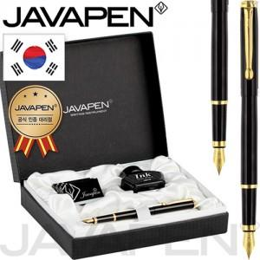

【상세/제작정보】

【인쇄/포장옵션】 | 실크, 레이저 / 포장지포장

【공급단가】 | 수량 | 30~ | 100~ | 300~ | 500~ | 1,000~
*VAT별도 | 단가 | 28,180원 | 27,730원 | 27,060원 | 26,380원 | 25,930원

【상품 URL】 | https://www.synergygift.co.kr:443/src/goods_detail.php?gdno=38575

